Process안내
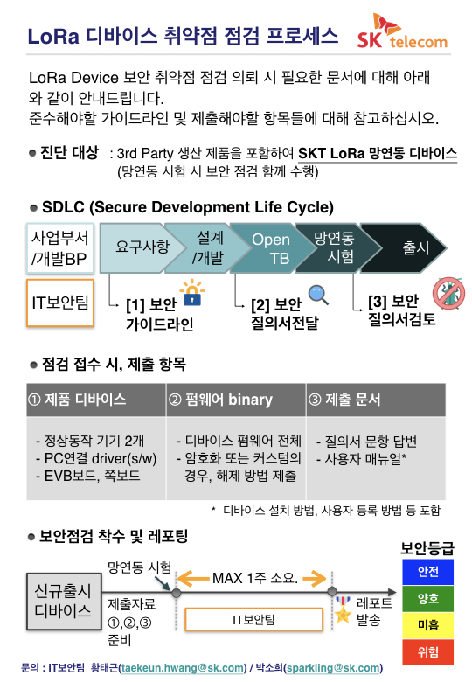

위험

위험

==>의뢰 시 작성
SKT LoRa 단말 공통 요구 사항
# | 페이지 | 설명
0 | SKT LoRa 단말요구사항 | 오른쪽 이미지 더블 클릭 실행 ==>
SKT IoT/Embedded Device 보안 점검 점검 의뢰 시 작성 필요
1 | 질의서 | 질의서 작성
2 | 답변결과참조 | 질의서 답변 기본 현재 보안 수준 파악 : 질의서 답변 시 자동 표시되어 현재 보안 수준 파악

 | 6.1 SecureCoding Check Script : flawfinder (python script) |  | 1. 왼쪽 아이콘 더블 클릭 2. Text editor 로 open 한 후 저장.
 | 6.1 실행 결과 첨부 방법 | 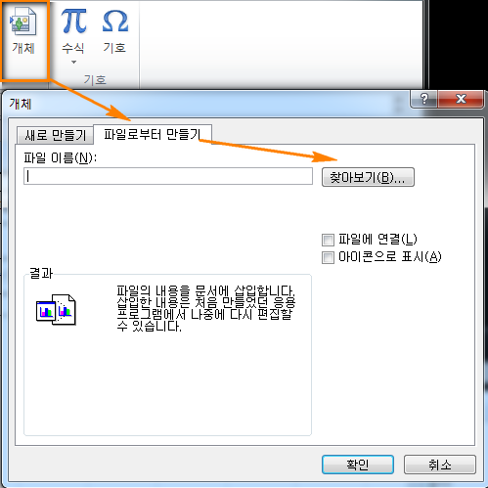 삽입 >

(작성용)질의서
SK Telecom LoRa Device 망연동 보안 진단 질의서 v4.0 (2017.08.28)

 | 사용법 |  | 해당 항목 중 세부 내용 확인 시 좌측 상단의 [1], [2] 선택 혹은 해당 항목 아래 [+] 버튼 눌러서 확장하여 확인.
 | 디바이스 기술 요구사항 |  | 해당 항목에 대한 SKT LoRa 디바이스 기술 요구 사항
 | 주관식 답변 |  | 관련 답변을 서술하여 작성
 | 객관식 답변 |  | 해당 답변을 (1) 셀 선택 => (2) 드랍다운 메뉴 내용 확인 => (3) 선택 => (4) 추가 내용 필요한 경우 서술 답변 추가
0.A | 기본 정보

 | 0.1 | 회사정보
 |  | 제품명/버전
 |  | 회사명
 |  | 담당자명
 |  | 담당자 이메일
 |  | 담당자 연락처
 |  | 사업 영역 (수집되는 데이터 종류)
 |  | (택일 ) |  | 추가 부연 답변 (해당 시)

 | 0.2 | 사용 모듈 정보
 |  | 단말에 사용된 LoRa 모듈 관련 정보 ( 공인 모듈 사용, 비공인 모듈 사용, 단말 직접 제조 )
 |  | (택일 ) |  | 추가 부연 답변 (해당 시)

1. 제조사 LoRa Key 관리 프로세스

 |  | 디바이스 기술 요구사항

 | 1.1 | SKT에서 제조사로 LoRa Key 전송 시 보호 조치
 |  | SKT 에서 제조사에 키 전달 시 외부 유출 방지 보호 조치 방안으로서 암호화 적용 여부
 |  | (택일 ) |  | 추가 부연 답변

 | 1.2 | 단말 provisioning 전, LoRa Key 관리(저장) 시 보호 조치
 |  | 키 전달받은 후 제조사에서 키 저장 시 자체적으로 수행하는 키 보호 방법에 대해 기술
 |  | (택일 ) |  | 암호화 적용 시 추가 부연 답변

 | 1.3 | 단말 provisioning 후, 관리 및 폐기 방안
 |  | 제조사에서 LoRa Key 단말 provi-sioning 전/후 관리 및 폐기 방안에 대해서 기술
 |  | (택일 ) |  | 암호화 적용 시 추가 부연 답변

2. LoRa Key 보호(단말 단)

 |  | 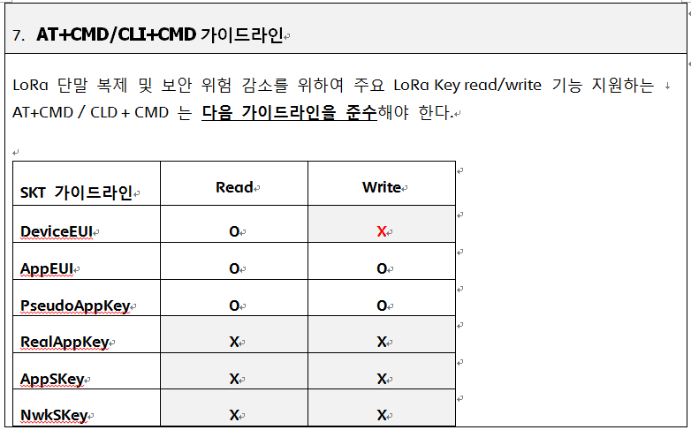 디바이스 기술 요구사항

 | 2.1 | (SKT 공인 모듈 사용) Lora Key 보호
 |  | 단말 내 LoRa Key 저장하는 방법은 ?
 |  | (택일 ) |  | 추가 부연 답변 (해당 시)

 | 2.2 | (SKT 비공인 모듈 및 단말 타입) LoRa Key 보호
 |  | 단말 내 LoRa Key 저장하는 방법은 ?
 |  | (택일 )
 |  | [양호] 단말 내 일반적인 Flash Memory에 저장하나 암호화 등 추가적인 보호 조치 적용함. ==> (추가 설명 요망 : 하단 암호화 code snippet)
 |  | Key 저장 시 저장 장치와 보호 조치가 잘 나타날 수 있는 주요 함수 위주로 paste 할 것. (즉, flash memory 에 write 인지.. 암호화 적용 여부, H/W Security 이용한 경우 등)
 |  | // DeviceEUI, APPEUI, PseudoAppKey, RealAppKey 를 AES 방식을 이용하여 암호화 void encrypt(const uint8_t *buffer, uint16_t size, uint8_t *decBuffer) { memset1(AesContext.ksch, '\0', 240); aes_set_key(lora_key, 16, &AesContext); aes_encrypt(buffer, decBuffer, &AesContext); if(size >=16) { aes_encrypt(buffer + 16, decBuffer + 16, &AesContext); } } // LoRa 키값은 암호화, 그 외 설정은 설정값 그대로 EEPROM에 저장 void CONFIG_Write(void) { uint8_t tmp_deveui[16], tmp_appeui[16]; uint8_t tmp_appkey[16], tmp_realappkey[16]; memcpy(tmp_deveui, config.DevEui, 16); memcpy(tmp_appeui, config.AppEui, 16); memcpy(tmp_appkey, config.AppKey, 16); memcpy(tmp_realappkey, config.RealAppKey, 16); // LoRa 키 값 AES 암호화 encrypt(tmp_deveui, sizeof(tmp_deveui) - 1, config.DevEui); encrypt(tmp_appeui, sizeof(tmp_appeui) - 1, config.AppEui); encrypt(tmp_appkey, sizeof(tmp_appkey) - 1, config.AppKey); encrypt(tmp_realappkey, sizeof(tmp_realappkey) - 1, config.RealAppKey); EEPROM_Write(EEPROM_CONFIG_ADDR, (uint8_t *)&config, sizeof(config)); ................................ }

 | 2.3 | SKT LoRa AT/CLI+CMD 가이드 준수
 |  | SKT 지정 LoRa AT+CMD 준수 여부
 |  | (택일 )
 |  | [양호] NO. SKT LoRa AT/CLI+CMD 가이드 준수함.

 |  | Read / Get
 |  | LoRa Key | 지원여부 | 해당 명령어 (command)
 |  | DeviceEUI | O : YES | deveui
 |  | AppEUI | O : YES | appeui
 |  | PseudoAppKey | O : YES | appkey
 |  | RealAppKey | X : NO
 |  | AppSKey | X : NO
 |  | NwkSKey | X : NO
 |  | Write / Set
 |  | LoRa Key | 지원여부 | 해당 명령어 (command)
 |  | DeviceEUI | X : NO
 |  | AppEUI | O : YES | appeui xxxxxxxxxxxxxxxx (appeui 키 값)
 |  | PseudoAppKey | O : YES | appkey xxxxxxxxxxxxxxxxxxxxxx (appkey 값)
 |  | RealAppKey | X : NO
 |  | AppSKey | X : NO
 |  | NwkSKey | X : NO

3. 단말 데이터 보호

 |  | 디바이스 기술 요구사항

 | 3.1 | 단말 내 저장되는 데이터 저장 시 보호 조치
 |  | LoRa 단말 데이터에 저장 여부 및 저장 시 보호 조치 적용 여부
 |  | (택일 )

 |  | 데이터 저장 시 암호화 등의 보호 조치 적용 시 해당 내용 나타낼 수 있는 주요 code snippet paste 필수

4. 디버깅 기능

 |  | 디바이스 기술 요구사항

 | 4.1 | JTAG 사용 가능
 |  | 디버그 I/F 중 JTAG 관련 설명
 |  | (택일 ) |  | 추가 부연 답변 (해당 시)
 |  | [양호] NO. 구 외부 JTAG pin 처리 안되어 있어 일반적인 경우 사용 불가. 기구 띁어서 SWIO, SWCLK 핀 연결하여 JTAG 이용 시 방어 불가. RDP(Read Memory Protection)과 같은 보호 조치 적용함. ==> (추가 설명 요망 : RDP 적용 레벨 및 적용 어드레스) |  | RDP 적용 레벨 : 1단계 RDP 적용 어드레스 : 0x40023C1
 |  | JTAG 기능 제공하지 않는 경우, JTAG을 차단 설정한 방식 설명 작성 필수 ( 단순 JTAG 미사용 아님) % 제품 뜯어서 chip 에 JTAG pin 에 직접 연결하는 경우 JTAG 이용 방어 되는가 ?
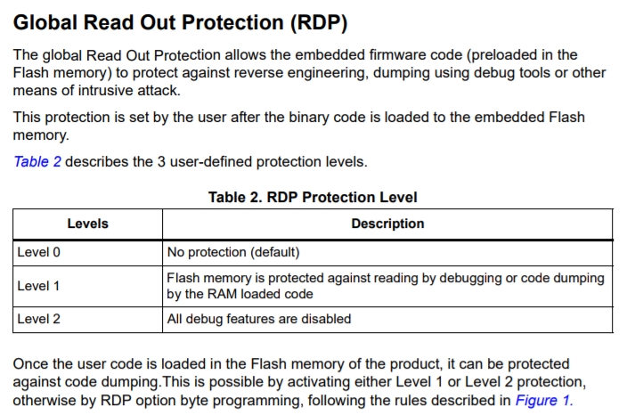
 |  | * JTAG 차단 설정한 방식 기술(필요시 screen shot) - RDP(Read Memory Protetion) 방식 적용 - 레벨 1단계 * JTAG 차단을 cmd 혹은 s/w 방식을 했을 때, 설정한 보호영역(Memory) 기술 -

 | 4.2 | UART 사용 가능
 |  | 디버그 I/F 중 UART 관련 설명
 |  | (택일 ) |  | 추가 부연 답변 (해당 시)
 |  | [양호] NO. UART 연결 시 log print 기능만 이용함. |  | h/help에 의해 나온 CLI Command 만 사용 가능
 |  | 쉘 제공 시 로그인 절차가 있는가 없는가 ? 있다면 사용된 계정 id/pw 는 ? UART 통하여 shell 제공 시, 연결된 계정 및 권한은 ?
 |  | 로그인 절차 있음, ID : ioncom / pw : gpager10 사용자 권한 (CLI Command 만 사용 가능)

5. 시큐어부트

 |  | 디바이스 기술 요구사항

 | 5.1 | 시큐어부트
 |  | 펌웨어 변조 방지 및 시스템 무결성 보장을 위한 시큐어부트 기능 관련
 |  | (택일 ) |  | 추가 부연 답변 (해당 시)
 |  | [양호] YES. 펌웨어 Checksum 혹은 Hash값 체크 수행. 또는 전자 서명 방식 시큐어부트 구현함 ==> (아래 추가 설명 요망 : 주요 code snippet ) |  | 모토로라 방식의 마이크로프로세서 Checksum 구현
 |  | 펌웨어 변조 방지 관련 Code Snippet
 |  | // checksum 확인 uint8_t calc_checksum(unsigned char *buffer, int len) { unsigned char *buf = &buffer[4]; unsigned char sum = 0; int i; for(i=0; i<len; i++) { sum += *buf++; } if((0xFF - sum) == buffer[0]) { return 1; } return 0; } // flash memory에 firmware 업데이트 전에 checksum을 확인한다. uint16_t MEM_If_Write_FS(uint8_t *src, uint8_t *dest, uint32_t Len) { /* USER CODE BEGIN 3 */ uint32_t i = 0; uint8_t buf[1020] = { 0 }; if(calc_checksum(src, Len-4) == 0) { return 2; } memcpy(buf, &src[4], Len-4); for(i = 0; i < Len-4; i+=4) { /* Device voltage range supposed to be [2.7V to 3.6V], the operation will be done by byte */ if(HAL_FLASH_Program(FLASH_TYPEPROGRAM_WORD, (uint32_t)(dest+i), *(uint32_t*)(buf+i)) == HAL_OK) { /* Check the written value */ if(*(uint32_t *)(buf+i) != *(uint32_t*)(dest+i)) { /* Flash content doesn't match SRAM content */ return 2; } } else { /* Error occurred while writing data in Flash memory */ return 1; } } return (USBD_OK); /* USER CODE END 3 */ }

6. 시큐어코딩

 |  | 디바이스 기술 요구사항

 | 6.1 | 시큐어코딩 적용
 |  | 보안을 위한 시큐어코딩 적용 여부
 |  | (택일 ) |  | 추가 부연 답변 (해당 시)

 |  | 코드 설계 시 보안을 고려하여 시큐어 코딩 적용 여부
 |  | FlawFinder script 툴 설치 | % 개발환경(PC/host)에서 Flawfinder 설치 및 실행됩니다. % % Flawfinder 점검 결과 제출 필수입니다. 미제출시 '위험' 등급 % [#1-A] 데비안 계열 Linux 패키지 이용한 설치 $ sudo apt-get install flawfinder [#1-B] 좌측 셀 클릭하여 파일 저장 flawfinder
 |  | FlawFinder script 실행 방법 | % 해당 제품의 개발 소스의 top directory 에 script 수행한 결과 출력 output.{html or txt} 를 아래 가이드에 따라서 첨부 요망 % 실행 환경 : PYTHON 2 (윈도우PC 또는 Linux PC 상) [#2] 실행방법 (HTML 출력) $ python ./flawfinder –html SRC_DIRECTORY > output.html $ python2 ./flawfinder –html SRC_DIRECTORY > output.html 실행방법 (TXT 출력) $ python ./flawfinder SRC_DIRECTORY > output.txt $ python2 ./flawfinder SRC_DIRECTORY > output.txt
 |  | 제품 소스 코드 최상위 디렉토리에서 위의 flawfinder 스크립트 실행 결과
 |  | 실핼 결과 첨부 방법 가이드 링크 | 실행 결과 첨부 요망 => | 실행 결과 첨부

(참고용)보안수준 맵
 | 보안등급
0 | 0
0 | 0
0 | 0
양호 | 2
양호 | 2
0 | 0

